상품제안서
잉코 스마트히터 슬립 취침용 전기매트 | 상품코드: F15426

 |  |  |  |  |  |  | 02-412-0044 | www.easy1.co.kr
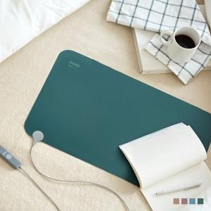 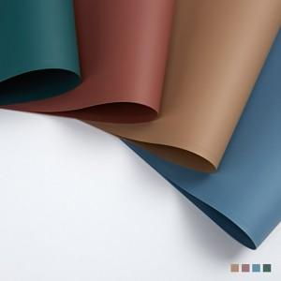 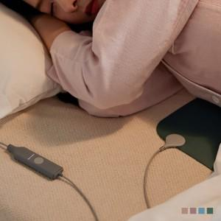

【상세/제작정보】 | 두께 1mm, 185g 무게, 온도 42도 놀라운 두께 얇지만 강력하고 안전합니다.

【인쇄/포장옵션】 | 실크 / 포장지포장

【공급단가】 | 수량 | 50~ | 100~ | 500~ | 1,000~ | 2,000~
*VAT별도 | 단가 | 36,080원 | 34,740원 | 33,410원 | 32,070원 | 31,270원

【상품 URL】 | https://dev.easy1.co.kr:443/src/goods_detail.php?gdno=15426

